商品信息
COCO Living Space｜简约ins网红餐厅面包盘子不锈钢椭圆盘
来源：COCO_Living_Space_Shopee全量审计_持续更新.xlsx｜工作表：高销量商品｜Excel第61行｜商品ID：29534295631

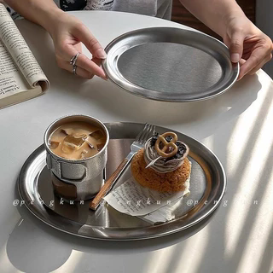
字段 | 内容 | 商品主图
序号 | 60
商品主图 | 见右侧嵌入主图
商品ID | 29534295631
商品中文名称 | 简约ins网红餐厅面包盘子不锈钢椭圆盘
商品标题 | Korean Style Plate ins High-value Stainless Steel Oval Coffee Shop Dinner Plate Storage Tray Cake Dessert Plate
Shopee链接 | https://shopee.com.my/Korean-Style-Plate-ins-High-value-Stainless-Steel-Oval-Coffee-Shop-Dinner-Plate-Storage-Tray-Cake-Dessert-Plate-i.115498741.29534295631
近月销量显示 | 5 Sold/Month
近月销量下限 | 5
列表价格显示 | RM12.53
列表最低价(MYR) | 12.53
列表评分 | 4.9
累计总销量显示 | 1k+ Sold
累计总销量下限 | 1,000
是否精确 | FALSE
详情价格显示 | RM12.53
详情价(MYR) | 12.53
详情评分 | 4.9
评论覆盖 | 51
好评主题 | 51
差评/风险主题 | 51
图片来源URL | https://down-my.img.susercontent.com/file/sg-11134201-7reo7-m8ue73u7ye6x3c@resize_w320_nl.webp
1688链接 | https://detail.1688.com/offer/917605309555.html?share_token=W30t7kC5lqXVBaGgOikFE5ROJ1DQCN76QZ9s0+XbG4muJZfxzWl9Dg%3D%3D&__share_id=e89312b9-125f-413b-a1f4-0563715f6628&rpg-cnt=share.offerDetail&offerId=917605309555&__zhi_token=lfyvILl96FOab&spm=a262eq.8992535%2F20260804.5103953.0&forcePC=1785856633107
颜色/规格 | 小号 中号 大号
长宽高 | 小号 20cm/14.5cm/1cm 中号 26.9cm/19.5cm/1cm 大号 28.9cm/22.5cm/1cm
重量(g) | 小号 1 中号 1 大号 1
单个成本 | 小号¥5.8 中号¥7 大号¥9.5
单个运费 | 5.00
国内段总价 | 小号¥10.8 中号¥12 大号¥14.5
国际头程
总成本估算
利润估算
预计毛利率估算
3个成本
3个运费
国内段总价2
国际头程2
总成本估算2
利润估算2
预计毛利率估算2
5个成本
5个运费
国内段总价3
国际头程3
总成本估算3
利润估算3
预计毛利率估算3
8个成本
8个运费
国内段总价4
国际头程4
总成本估算4
利润估算4
预计毛利率估算4

